FORMATO
 |  |  |  | FORMATO |  |  |  |  |  |  |  |  | CODIGO: | F.EHS.SA.019
 |  |  |  | Inspección de Seguridad, Salud Ocupacional, Medio Ambiente y Calidad (SSOMAC) |  |  |  |  |  |  |  |  | VERSIÓN: | 05
 |  |  |  |  |  |  |  |  |  |  |  |  | PAGINA: | 1 de 1

 | RAZÓN SOCIAL : |  | Sandvik del Perú |  |  |  |  |  | R.U.C: | 20100134706 |  | N° DE TRABAJADORES EN EL CENTRO LABORAL: | 9

 | ACTIVIDAD ECONÓMICA : |  | Minería |  |  |  |  |  | DOMICILIO: | Av. Camino Real y Ca. Los Manzanos, Mz. C4, Lt. 5, Urb. Huachipa Este, San Antonio, Huarochirí, Lima

 | SUPERINTENDENCIA : |  | Mina |  |  |  |  |  | ÁREA / EMPRESA CONTRATISTA: | Sandvik del Perú S.A

 | TIPO DE INSPECCIÓN: (Planeada, No Planeada, Otro Detallar) |  | Planeada |  |  |  |  |  | HORA: | 10:07:00 |  | FECHA: | 2024-11-27

 | RESPONSABLE DE LA ZONA INSPECCIONADA: |  | Dilan Villena De la Cruz |  |  |  |  |  | RESPONSABLE DE LA INSPECCIÓN: | Dilan Villena De la Cruz

 | PARTICIPANTES DE LA INSPECCIÓN: |  | Viviana Sandoval

 | OBJETIVO: |  | Cumplimiento a IDS

Nª | Zona/Área Inspeccionada | Lugar/ Nivel/ Labor | Acto / Condición Observada | Descripción del hallazgo | Clasificación | Evidencia del hallazgo |  | Nivel del Riesgo | Acción Correctiva |  | Responsable |  | Fecha Programada del levantamiento | Evidencia del levantamiento
1 | Taller de afilado | Oficina Sandvik | ACTO SUB ESTÁNDAR | Se observa residuos dejados por Sandvik en el centro de acopio , se requiere disminuir el tamano para que se segregue en tacho según tipo de residuo | MA | FOTO |  | MEDIO | Se realiza la dismunición de las cajas y se segrega en el tachos de forma correcta |  | Dilan Villena |  | 2024-11-28 | 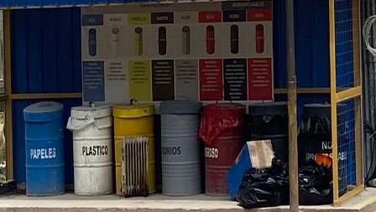
2 | Taller de afilado | Cancha Alex | ACTO SUB ESTÁNDAR | Se observa cajas de aceros de perforación, dejadas en medio de los contenedores | MA | 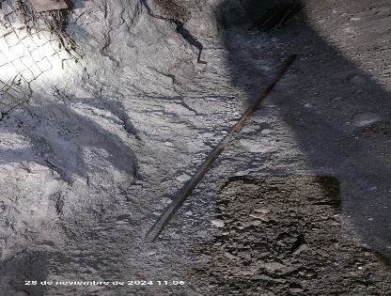 FOTO |  | MEDIO | Recoger barras y ubicarlas en las barras descartadas para el recojo por el área de M.A |  | Dilan Villena |  | 2024-11-28 | 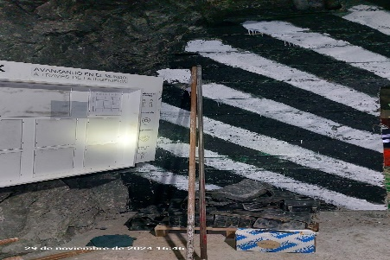 Proceso
3 | Taller de afilado | NV 18 | CONDICION SUB ESTÁNDAR | Se observa estadisticas de periodico mural que no está actualizada | SE | 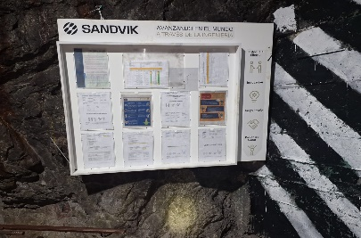 FOTO |  | MEDIO | Actualizar estadistica |  | Dilan Villena |  | 2024-12-02 | 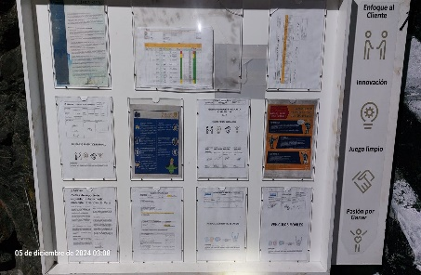 FOTO
4 | Taller de afilado | NV 18 | CONDICION SUB ESTÁNDAR | Se observa taller de afilado, falta pintado de señalización por áreas | SE | 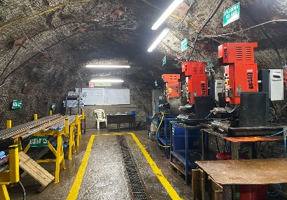 |  | MEDIO | Realizar la señalización por áreas de todo el taller de afilado |  | Dilan Villena |  | 2024-12-02 | 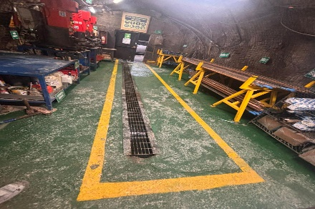
5 | Taller de afilado | Superficie | CONDICION SUB ESTÁNDAR | Se observa camioneta BTR-731, con muelles rotos y requiere el envío a Lima | SE | 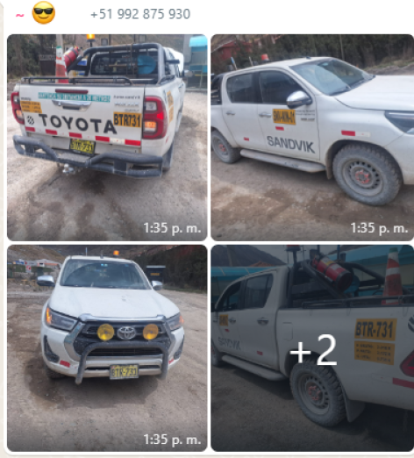 FOTO |  | MEDIO | Se envía a Lima de inmediato y regresa con su mantenimineto correctivo y levantamiento de todas las observaciones |  | Dilan Villena |  | 2024-11-30 | 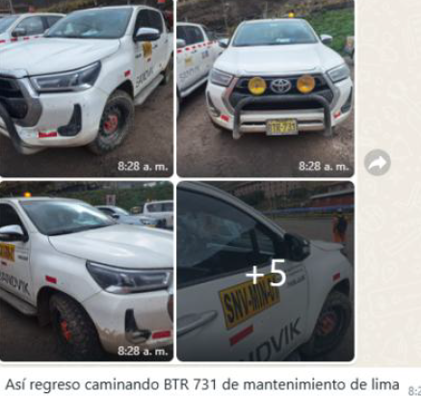 FOTO

Descripción de causas (Resultados desfavorables) (Completar obligatoriamente)
Daño o lesión personal ( golpeado por )

Conclusiones y recomendaciones (Completar obligatoriamente)
Se recomienda mantener orden y limpieza de taller y comunicar cualquier condición que ponga en riesgo la integridad fisica del personal

ADJUNTAR : Lista de verificación u otros documentos de ser el caso. (De acuerdo al criterio utilizado)

Responsable de la Inspección |  |  |  |  |  |  | Responsable del área inspeccionada |  |  |  |  | Responsable del registro de la inspección
Nombre |  | Dila Villena |  |  |  |  | Nombre | Dila Villena |  |  |  | Nombre
Cargo |  | Supervisor Operativo Rock Tools |  |  |  |  | Cargo | Supervisor Operativo Rock Tools |  |  |  | Cargo
Firma |  |  |  |  |  |  | Firma |  |  |  |  | Fecha
 |  |  |  |  |  |  |  |  |  |  |  | Firma

